Лист1
 |  |  |  |  |  |  |  |  |  |  |  |  |  |  |  |  |  |  |  |  |  |  |  |  |  |  |  |  | Кроссворд по игре "SKYRIM"
 |  |  |  |  |  |  |  |  |  |  |  |  |  |  |  |  |  |  |  | По вертикали |  |  |  |  |  |  |  |  |  |  | По горизонтали
 |  |  |  |  |  |  |  |  |  |  |  |  |  |  |  |  |  |  |  | 1) | Производится из лунного сахара |  |  |  |  |  |  |  |  |  | 1) | Денежная валюта
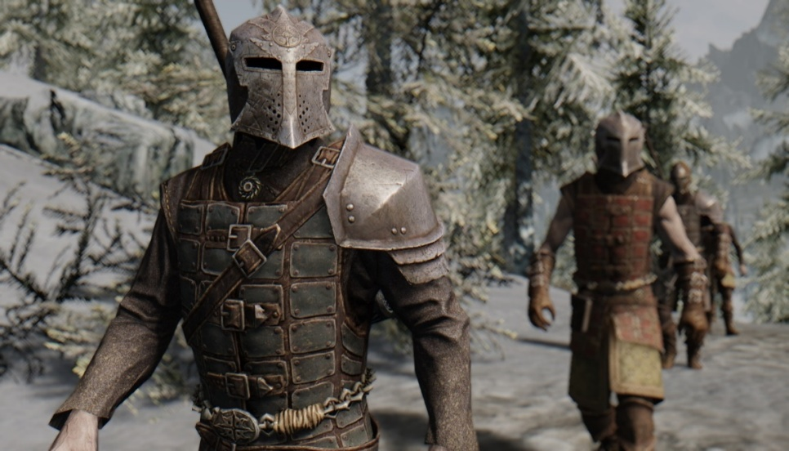
 |  |  | С |  |  |  |  |  |  |  |  |  |  | Ц |  |  |  |  |  | С | К | У | М | А |  |  |  |  |  | правильно | С | Е | П | Т | И | М |  |  | правильно
 |  |  | К |  |  |  |  |  |  | С | Е | П | Т | И | М |  |  |  |  | 2) | Бедный бедный … |  |  |  |  |  |  |  |  |  | 2) | … Буревестник
 |  |  | У | Л | Ь | Ф | Р | И | К |  |  |  |  | Ц |  |  |  |  |  | Ц | И | Ц | Е | Р | О | Н |  |  |  | правильно | У | Л | Ь | Ф | Р | И | К |  | правильно
 |  |  | М |  |  | У |  |  |  |  |  |  |  | Е |  |  |  |  |  | 3) | Самый знаменитый крик (полный) |  |  |  |  |  |  |  |  |  | 3) | … для нордов!
 |  |  | А |  |  | С | К | А | Й | Р | И | М |  | Р |  |  |  |  |  | Ф | У | С | Р | О | Д | А |  |  |  | правильно | С | К | А | Й | Р | И | М |  | правильно
 |  |  |  |  |  | Р |  | Л |  | И |  |  |  | О |  |  |  |  |  | 4) | "Пожиратель мира" (дракон) |  |  |  |  |  |  |  |  |  | 4) | Призвание жизни главного героя
 |  |  |  |  |  | О |  | Д | О | В | А | К | И | Н |  |  |  |  |  | А | Л | Д | У | И | Н |  |  |  |  | правильно | Д | О | В | А | К | И | Н |  | правильно
 |  |  |  | Д |  | Д |  | У |  | Е |  |  |  |  |  |  |  |  |  | 5) | Дом Альвора и Сигрид(деревня) |  |  |  |  |  |  |  |  |  | 5) | Всегда кончается не вовремя
 |  |  | М | А | Н | А |  | И |  | Р |  |  | В |  |  |  |  |  |  | Р | И | В | Е | Р | В | У | Д |  |  | правильно | М | А | Н | А |  |  |  |  | правильно
 |  |  |  | Э |  |  |  | Н |  | В |  |  | И |  |  |  |  |  |  | 6) | Сущности обитающие в обливионе |  |  |  |  |  |  |  |  |  | 6) | Раса разумных котов и кошек
 |  |  |  | Д |  |  |  |  |  | У |  |  | Н |  |  |  |  |  |  | Д | А | Э | Д | Р | А |  |  |  |  | правильно | К | А | Д | Ж | И | Т |  |  | правильно
 |  |  |  | Р |  |  |  | К | А | Д | Ж | И | Т |  |  |  |  |  |  | 7) | Коллегия магов |  |  |  |  |  |  |  |  |  | 7) | Оживший мертвец
 |  | Д | Р | А | У | Г | Р |  |  |  |  |  | Е |  |  |  |  |  |  | В | И | Н | Т | Е | Р | Х | О | Л | Д | правильно | Д | Р | А | У | Г | Р |  |  | правильно
 |  | А |  |  |  |  |  |  | В | А | Й | Т | Р | А | Н |  |  |  |  | 8) | Темные эльфы |  |  |  |  |  |  |  |  |  | 8) | Город с бараном на гербе
 |  | Н | О | Р | Д | Ы |  |  |  |  |  |  | Х |  |  |  |  |  |  | Д | А | Н | М | Е | Р |  |  |  |  | правильно | В | А | Й | Т | Р | А | Н |  | правильно
 |  | М |  |  |  |  |  |  |  |  |  | С | О | Л | И | Т | Ь | Ю | Д |  |  |  |  |  |  |  |  |  |  |  | 9) | Раса Братьев бури
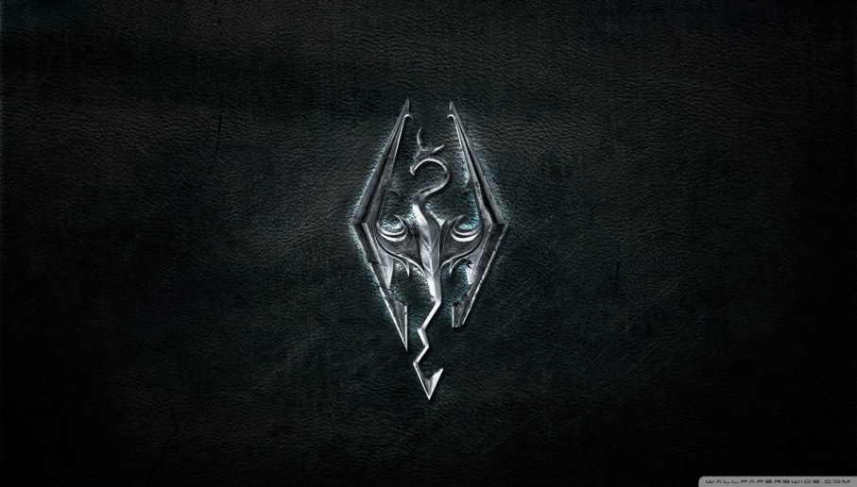
Д | В | Е | М | Е | Р | Ы |  |  |  |  |  |  | Л |  |  |  |  |  |  |  |  |  |  |  |  |  |  |  |  |  | Н | О | Р | Д | Ы |  |  |  | правильно
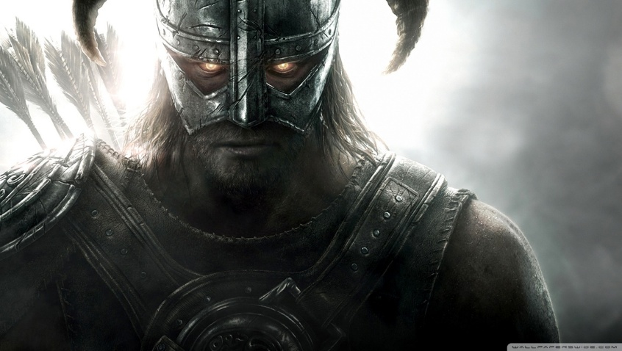
 |  | Р |  |  |  |  |  |  |  |  |  |  | Д |  |  |  |  |  |  |  |  |  |  |  |  |  |  |  |  |  | 10) | Столица Скайрима
 |  |  |  |  |  |  |  |  |  |  |  |  |  |  |  |  |  |  |  |  |  |  |  |  |  |  |  |  |  |  | С | О | Л | И | Т | Ь | Ю | Д | правильно
 |  |  |  |  |  |  |  |  |  |  |  |  |  |  |  |  |  |  |  |  |  |  |  |  |  |  |  |  |  |  | 11) | Вымершая раса жившая под землёй
 |  |  |  |  |  |  |  |  |  |  |  |  |  |  |  |  |  |  |  |  |  |  |  |  |  |  |  |  |  |  | Д | В | Е | М | Е | Р | Ы |  | правильно
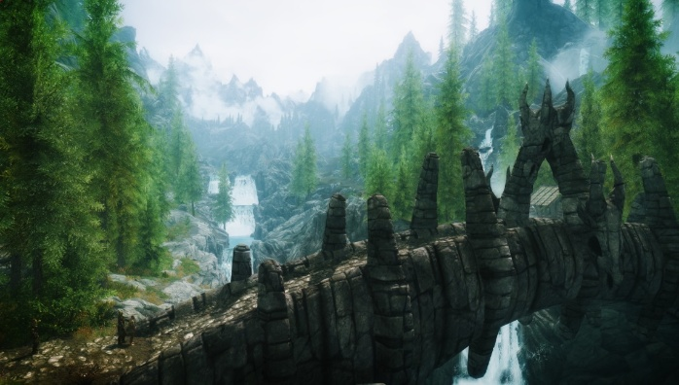

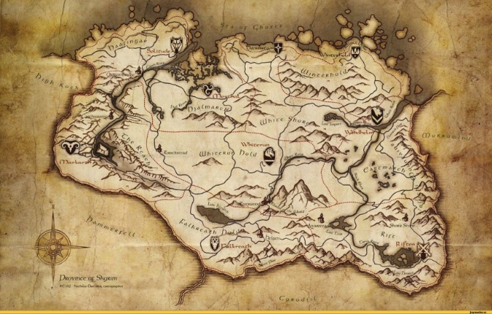

 |  |  |  |  |  |  |  |  |  |  |  |  |  |  |  |  |  |  |  |  |  |  |  |  |  |  |  |  | кроссворд выполнен

 | Вафин Руслан, 8а

